DEPOSITOS ODELPA Y NORMA L
DEPOSITOS ZAVALETA A O D E L P A |  |  |  | DEPOSITOS ZAVALETA A O D E L P A |  |  |  |  | 09/04/2022 | C-18193 | $67,001.67 | 25-May-22 | $67,001.67
VENTA | FECHA DEPOSITO | IMPORTE | ODELPA | VENTA | FECHA DEPOSITO | IMPORTE | ODELPA |  | 09/04/2022 | C-18265 | $5,256.00 | 25-May-22 | $5,256.00
23-May-22 | 26-May-22 | $50,868.00 | $50,868.00 | 9-May-22 | 12-May-22 | $67,500.00 | $67,500.00 | OK | 11/04/2022 | C-18374 | $40,472.60 | 25-May-22 | $40,472.60
24-May-22 | 26-May-22 | $48,179.00 | $99,047.00 | 10-May-22 | 12-May-22 | $74,689.00 | $142,189.00 |  | 11/04/2022 | C-18375 | $3,906.00 | 25-May-22 | $3,906.00
25-May-22 | 26-May-22 | $41,272.00 | $140,319.00 | 11-May-22 | 12-May-22 | $64,829.00 | $207,018.00 |  | 12/04/2022 | C-18521 | $33,820.80 | 25-May-22 | $33,820.80
26-May-22 | 30-May-22 | $65,213.00 | $205,532.00 | 12-May-22 | 16-May-22 | $40,075.00 | $247,093.00 |  | 13/04/2022 | C-18625 | $36,277.25 | 25-May-22 | $36,277.25
27-May-22 | 30-May-22 | $48,108.00 | $253,640.00 | 13-May-22 | 16-May-22 | $56,051.00 | $303,144.00 |  | 14/04/2022 | C-18733 | $61,531.34 | 25-May-22 | $61,531.34
28-May-22 | 30-May-22 | $72,001.00 | $325,641.00 | 14-May-22 | 16-May-22 | $43,450.00 | $346,594.00 |  | 14/04/2022 | C-18776 | $12,189.90 | 25-May-22 | $12,189.90
29-May-22 | 30-May-22 | $45,288.00 | $370,929.00 | 15-May-22 | 16-May-22 | $52,335.00 | $398,929.00 |  | 16/04/2022 | C-18883 | $64,256.75 | 25-May-22 | $64,256.75
30-May-22 | 2-Jun-22 | $52,084.00 | $423,013.00 | 16-May-22 | 20-May-22 | $69,191.00 | $468,120.00 |  | 18/04/2022 | C-19081 | $53,375.80 | 25-May-22 | $53,375.80
31-May-22 | 2-Jun-22 | $54,287.00 | $477,300.00 | 17-May-22 | 20-May-22 | $50,155.00 | $518,275.00 |  | 19/04/2022 | C-19160 | $126,366.49 | 25-May-22 | $126,366.49
1-Jun-22 | 2-Jun-22 | $50,064.00 | $527,364.00 | 18-May-22 | 20-May-22 | $55,227.00 | $573,502.00 |  | 19/04/2022 | C-19170 | $6,102.00 | 25-May-22 | $6,102.00
2-Jun-22 | 6-Jun-22 | $61,007.50 | $588,371.50 | 19-May-22 | 20-May-22 | $47,102.00 | $620,604.00 |  | 19/04/2022 | C-19216 | $4,812.00 | 25-May-22 | $4,812.00
3-Jun-22 | 6-Jun-22 | $76,511.00 | $664,882.50 | 20-May-22 | 23-May-22 | $93,134.00 | $713,738.00 |  | 20/04/2022 | C-19283 | $10,160.60 | 25-May-22 | $10,160.60
4-Jun-22 | 6-Jun-22 | $43,736.00 | $708,618.50 | 21-May-22 | 23-May-22 | $22,308.00 | $736,046.00 |  | 20/04/2022 | C-19315 | $75,337.50 | 25-May-22 | $75,337.50
5-Jun-22 | 6-Jun-22 | $40,903.00 | $749,521.50 | 22-May-22 | 23-May-22 | $23,536.00 | $759,582.00 |  | 21/04/2022 | C-19425 | $29,920.44 | 25-May-22 | $29,920.44
6-Jun-22 | 10-Jun-22 | $38,582.00 | $788,103.50 |  |  |  | $759,582.00 |  | 22/04/2022 | C-19561 | $72,246.70 | 25-May-22 | $72,246.70
7-Jun-22 | 10-Jun-22 | $58,184.00 | $846,287.50 |  |  |  |  |  | 22/04/2022 | C-19605 | $3,036.00 | 25-May-22 | $3,036.00
8-Jun-22 | 8-Jun-22 | $4,201.00 | $850,488.50 | DEPOSITOS APLICADOS |  |  |  |  | 23/04/2022 | C-19642 | $1,627.20 | 25-May-22 | $1,627.20
 |  |  | $850,488.50 |  |  |  |  |  | 23/04/2022 | C-19644 | $1,238.80 | 25-May-22 | $1,238.80
 |  |  | $850,488.50 |  |  |  |  |  | 23/04/2022 | C-19690 | $62,762.55 | 25-May-22 | $50,646.16 | $12,116.39
 |  |  |  |  |  |  |  |  |  |  |  |  | $759,582.00

 |  |  | $850,487.81

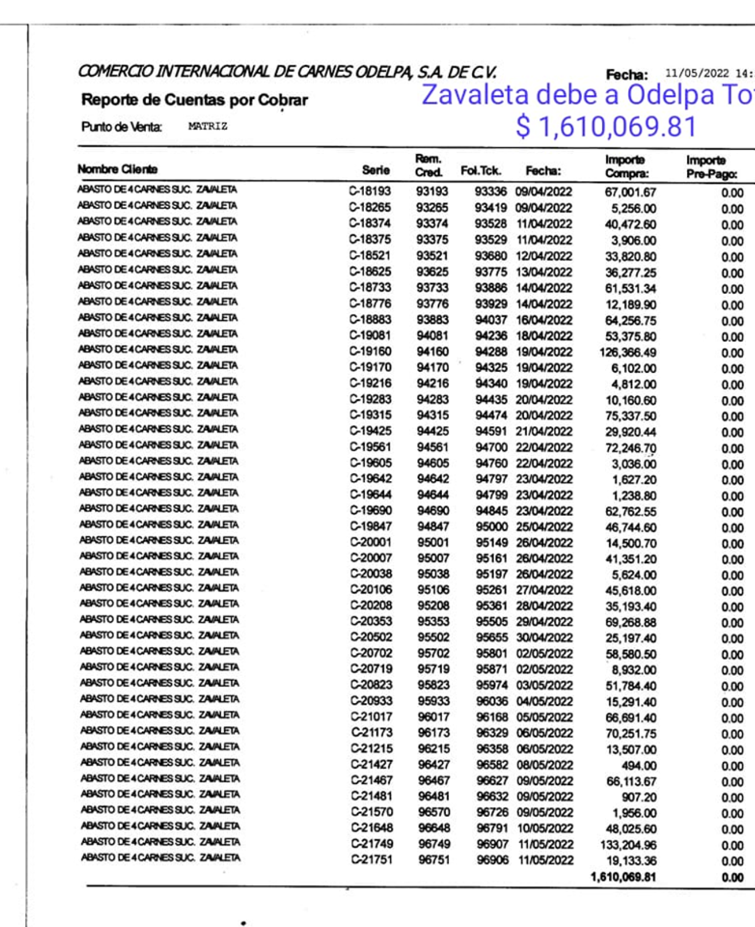

 |  |  |  |  |  | $12,116.39
 |  |  |  |  |  | $46,744.00 |  | DEPOSITOS ZAVALETA A O D E L P A
 |  |  |  |  |  | $14,500.70 |  | VENTA | FECHA DEPOSITO | IMPORTE | ODELPA
 |  |  |  |  |  | $41,351.20 |  | 23-May-22 | 26-May-22 | $50,868.00 | $50,868.00
 |  |  |  |  |  | $5,624.00 |  | 24-May-22 | 26-May-22 | $48,179.00 | $99,047.00
 |  |  |  |  |  | $45,618.00 |  | 25-May-22 | 26-May-22 | $41,272.00 | $140,319.00
 |  |  |  |  |  | $35,193.40 |  | 26-May-22 | 30-May-22 | $65,213.00 | $205,532.00
 |  |  |  |  |  | $69,268.88 |  | 27-May-22 | 30-May-22 | $48,108.00 | $253,640.00
 |  |  |  |  |  | $25,197.40 |  | 28-May-22 | 30-May-22 | $72,001.00 | $325,641.00
 |  |  |  |  |  | $58,580.50 |  | 29-May-22 | 30-May-22 | $45,288.00 | $370,929.00
 |  |  |  |  |  | $8,932.00 |  | 30-May-22 | 2-Jun-22 | $52,084.00 | $423,013.00
 |  |  |  |  |  | $51,784.40 |  | 31-May-22 | 2-Jun-22 | $54,287.00 | $477,300.00
 |  |  |  |  |  | $15,291.40 |  | 1-Jun-22 | 2-Jun-22 | $50,064.00 | $527,364.00
 |  |  |  |  |  | $66,691.40 |  | 2-Jun-22 | 6-Jun-22 | $61,007.50 | $588,371.50
 |  |  |  |  |  | $70,251.75 |  | 3-Jun-22 | 6-Jun-22 | $76,511.00 | $664,882.50
 |  |  |  |  |  | $13,507.00 |  | 4-Jun-22 | 6-Jun-22 | $43,736.00 | $708,618.50
 |  |  |  |  |  | $494.00 |  | 5-Jun-22 | 6-Jun-22 | $40,903.00 | $749,521.50
 |  |  |  |  |  | $66,113.67 |  | 6-Jun-22 | 10-Jun-22 | $38,582.00 | $788,103.50
 |  |  |  |  |  | $907.20 |  | 7-Jun-22 | 10-Jun-22 | $58,184.00 | $846,287.50
 |  |  |  |  |  | $1,956.00 |  | 8-Jun-22 | 8-Jun-22 | $4,201.00 | $850,488.50
 |  |  |  |  |  | $48,025.60 |  |  |  |  | $850,488.50
 |  |  |  |  |  | $133,204.96 |  |  |  |  | $850,488.50
 |  |  |  |  |  | $19,133.36
 |  |  |  |  |  | $-
 |  |  |  |  |  | $850,487.21

DEPOS A NLP ODELPA De Zaval
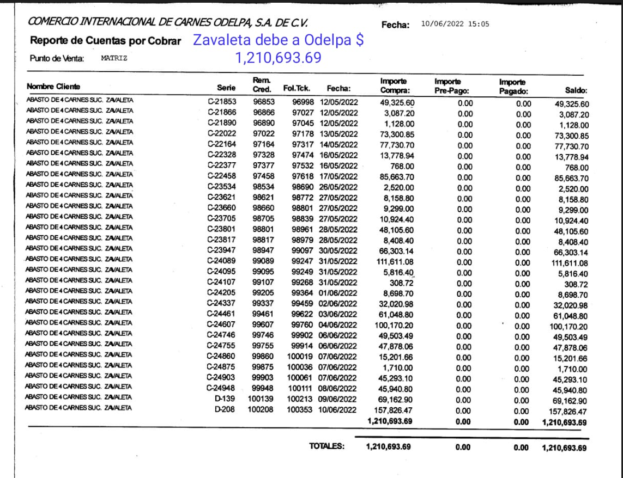
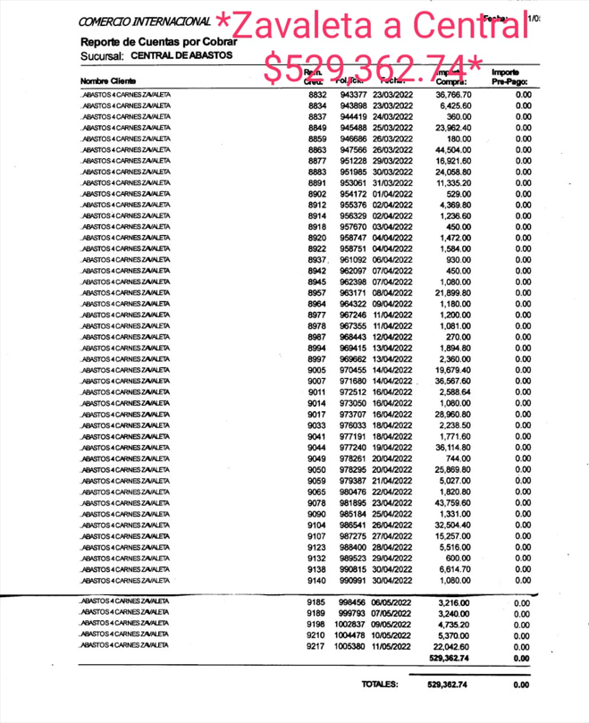
DEPOSITOS ZAVALETA A ODELPA |  |  |  |  | DEPOSITOS ZAVALETA A Norma Ledo (central )
VENTA | FECHA DEPOSITO | IMPORTE | Odelpa |  | VENTA | FECHA DEPOSITO | IMPORTE | NORMA LEDO
20-Jun-22 | 23-Jun-22 | $33,921.00 | $33,921.00 |  | 8-Jun-22 | 10-Jun-22 | $45,730.00 | $45,730.00
21-Jun-22 | 23-Jun-22 | $43,366.00 | $77,287.00 |  | 9-Jun-22 | 10-Jun-22 | $44,700.00 | $90,430.00
22-Jun-22 | 23-Jun-22 | $2,333.50 | $79,620.50 |  | 10-Jun-22 | 13-Jun-22 | $45,943.00 | $136,373.00
22-Jun-22 | 23-Jun-22 | $43,790.50 | $123,411.00 |  | 11-Jun-22 | 13-Jun-22 | $16,613.50 | $152,986.50
23-Jun-22 | 29-Jun-22 | $125,792.50 | $249,203.50 |  | 12-Jun-22 | 13-Jun-22 | $17,154.00 | $170,140.50
24-Jun-22 | 29-Jun-22 | $69,597.00 | $318,800.50 |  | 13-Jun-22 | 16-Jun-22 | $50,350.00 | $220,490.50
25-Jun-22 | 29-Jun-22 | $24,888.00 | $343,688.50 |  | 14-Jun-22 | 16-Jun-22 | $44,920.00 | $265,410.50
26-Jun-22 | 29-Jun-22 | $1,728.00 | $345,416.50 |  | 15-Jun-22 | 16-Jun-22 | $36,290.50 | $301,701.00
27-Jun-22 | 29-Jun-22 | $40,980.50 | $386,397.00 |  | 16-Jun-22 | 20-Jun-22 | $49,576.00 | $351,277.00
28-Jun-22 | 29-Jun-22 | $73,988.00 | $460,385.00 |  | 17-Jun-22 | 20-Jun-22 | $48,123.00 | $399,400.00
29-Jun-22 | 4-Jul-22 | $35,929.50 | $496,314.50 |  | 18-Jun-22 | 20-Jun-22 | $66,300.00 | $465,700.00
30-Jun-22 | 4-Jul-22 | $60,715.50 | $557,030.00 |  | 19-Jun-22 | 20-Jun-22 | $75,117.00 | $540,817.00
1-Jul-22 | 4-Jul-22 | $59,436.00 | $616,466.00 |  |  |  |  | $540,817.00
2-Jul-22 | 4-Jul-22 | $39,379.50 | $655,845.50 |  |  |  | -$529,362.74 | $11,454.26
3-Jul-22 | 4-Jul-22 | $48,212.00 | $704,057.50 |  |  |  |  | $11,454.26
4-Jul-22 | 5-Jul-22 | $- | $704,057.50 | ABASTO ZAVALETA |  | SE ABONO A LA SIGUEINTE NOTA |  | $11,454.26
5-Jul-22 | 9-Jul-22 | $25,042.00 | $729,099.50 |  |  |  |  | $11,454.26
6-Jul-22 | 9-Jul-22 | $34,750.00 | $763,849.50 |  |  |  |  | $11,454.26
7-Jul-22 | 9-Jul-22 | $47,083.00 | $810,932.50 |  |  |  |  | $11,454.26
8-Jul-22 | 9-Jul-22 | $87,636.00 | $898,568.50
9-Jul-22 | 11-Jul-22 | $43,500.00 | $942,068.50
9-Jul-22 | 11-Jul-22 | $200.00 | $942,268.50
10-Jul-22 | 11-Jul-22 | $38,583.50 | $980,852.00
11-Jul-22 | 15-Jul-22 | $42,175.00 | $1,023,027.00
12-Jul-22 | 15-Jul-22 | $34,935.00 | $1,057,962.00
13-Jul-22 | 15-Jul-22 | $40,724.00 | $1,098,686.00
14-Jul-22 | 15-Jul-22 | $49,006.00 | $1,147,692.00
15-Jul-22 | 18-Jul-22 | $61,056.00 | $1,208,748.00
15-Jul-22 | 18-Jul-22 | $936.50 | $1,209,684.50
16-Jul-22 | 18-Jul-22 | $1,009.50 | $1,210,694.00
 |  |  | $1,210,694.00
 | DEUDA | -$1,210,693.69 | $0.31
SE APLICO PAGO 18-Julio-2022 |  |  | $0.31

REMISIONES O B R A DO R 2 0 2 2 Z A V A LE T A

11-Jun-22 | 00308 D | $75,251.40
13-Jun-22 | 00514 D | $59,986.66
14-Jun-22 | 00635 D | $28,057.52
14-Jun-22 | 00668 D | $4,554.00
15-Jun-22 | 00748 D | $20,506.80
16-Jun-22 | 00869 D | $70,754.91
17-Jun-22 | 00967 D | $102,195.90
18-Jun-22 | 1140 D | $64,559.72
20-Jun-22 | 1317 D | $68,026.00
21-Jun-22 | 1445 D | $66,413.16
21-Jun-22 | 1509 D | $2,197.80
22-Jun-22 | 1559 D | $55,732.80
23-Jun-22 | 1646 D | $106,959.76
24-Jun-22 | 1801 D | $69,961.26
25-Jun-22 | 1918 D | $81,212.86
27-Jun-22 | 2054 D | $24,074.75 | a cuenta
 |  | $-
 |  | $900,445.30
27-Jul-22 | DEPOSITO | -$789,400.00
27-Jul-22 | DOCUMENTO | -$111,045.30
 | TOTAL | $-

DEPOSITOS A ODELPA Zavaleta
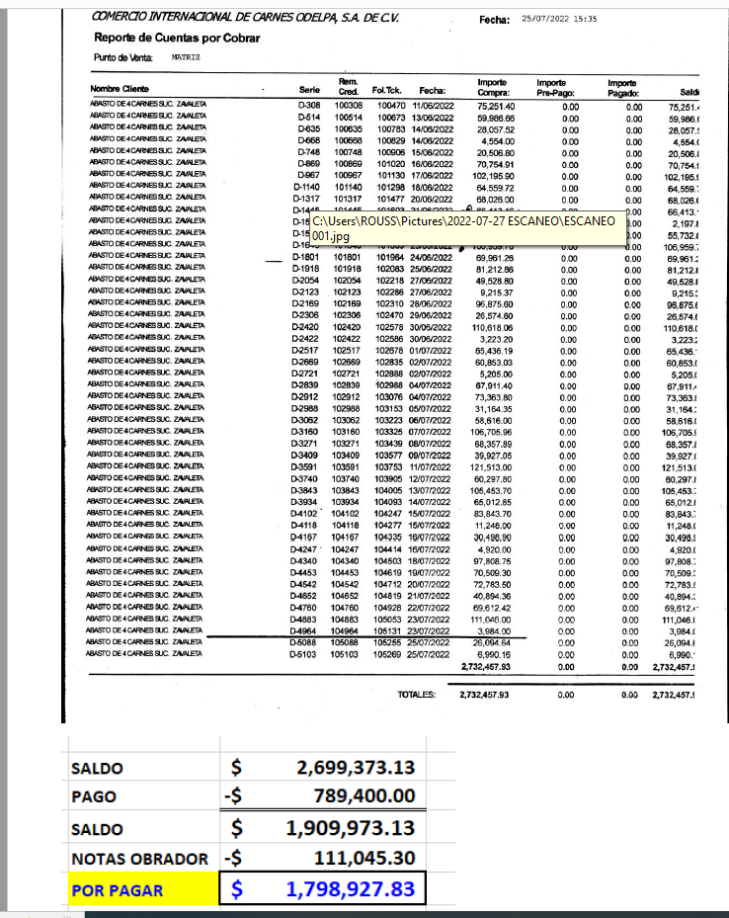
DEPOSITOS ZAVALETA A ODELPA |  |  |  |  |  |  |  |  | REMISIONES OBRADOR |  |  | DEPOSITOS ZAVALETA A Norma Ledo (central )
VENTA | FECHA DEPOSITO | IMPORTE | Odelpa |  |  |  |  |  | 27-Jun-22 | 2054 D | $25,454.05 | VENTA | FECHA DEPOSITO | IMPORTE | NORMA LEDO
21-Jul-22 | 25-Jul-22 | $80,325.00 | $80,325.00 | abastos Zav | 14-Aug-22 | 20-Aug-22 | $71,526.00 | $1,332,568.00 | 27-Jun-22 | 2123 D | $9,215.37 | 8-Jun-22 | 10-Jun-22 | $45,730.00 | $45,730.00
22-Jul-22 | 25-Jul-22 | $40,907.00 | $121,232.00 | abastos Zav | 14-Aug-22 | 25-Aug-22 | $500.00 | $1,333,068.00 | 28-Jun-22 | 2169 D | $96,875.60 | 9-Jun-22 | 10-Jun-22 | $44,700.00 | $90,430.00
23-Jul-22 | 25-Jul-22 | $72,303.50 | $193,535.50 | NLP x prestamo | 15-Aug-22 | 20-Aug-22 | $50,554.00 | $1,383,622.00 | 29-Jun-22 | 2306 D | $26,574.60 | 10-Jun-22 | 13-Jun-22 | $45,943.00 | $136,373.00
24-Jul-22 | 25-Jul-22 | $36,105.00 | $229,640.50 | NLP x prestamo | 16-Aug-22 | 20-Aug-22 | $22,615.00 | $1,406,237.00 | 30-Jun-22 | 2420 D | $110,618.06 | 11-Jun-22 | 13-Jun-22 | $16,613.50 | $152,986.50
25-Jul-22 | 29-Jul-22 | $3,510.00 | $233,150.50 | NLP x prestamo | 17-Aug-22 | 20-Aug-22 | $21,525.00 | $1,427,762.00 | 30-Jun-22 | 2422 D | $3,223.20 | 12-Jun-22 | 13-Jun-22 | $17,154.00 | $170,140.50
26-Jul-22 | 29-Jul-22 | $17,556.00 | $250,706.50 | ODELPA | 18-Aug-22 | 20-Aug-22 | $46,128.50 | $1,473,890.50 | 1-Jul-22 | 2517 D | $65,436.19 | 13-Jun-22 | 16-Jun-22 | $50,350.00 | $220,490.50
27-Jul-22 | 29-Jul-22 | $41,640.00 | $292,346.50 | ODELPA | 19-Aug-22 | 20-Aug-22 | $58,983.50 | $1,532,874.00 | 2-Jul-22 | 2669 D | $60,853.03 | 14-Jun-22 | 16-Jun-22 | $44,920.00 | $265,410.50
28-Jul-22 | 29-Jul-22 | $37,988.50 | $330,335.00 |  | 20-Aug-22 | 25-Aug-22 | $100,977.00 | $1,633,851.00 | 2-Jul-22 | 2721 D | $5,205.00 | 15-Jun-22 | 16-Jun-22 | $36,290.50 | $301,701.00
29-Jul-22 | 3-Aug-22 | $56,000.00 | $386,335.00 |  | 21-Aug-22 | 25-Aug-22 | $53,500.50 | $1,687,351.50 | 4-Jul-22 | 02839 D | $67,911.40 | 16-Jun-22 | 20-Jun-22 | $49,576.00 | $351,277.00
30-Jul-22 | 3-Aug-22 | $50,983.00 | $437,318.00 |  | 22-Aug-22 | 25-Aug-22 | $23,209.50 | $1,710,561.00 | 4-Jul-22 | 02912 D | $73,363.80 | 17-Jun-22 | 20-Jun-22 | $48,123.00 | $399,400.00
31-Jul-22 | 3-Aug-22 | $46,721.00 | $484,039.00 |  | 23-May-22 | 25-Aug-22 | $10,000.00 | $1,720,561.00 | 5-Jul-22 | 02988 D | $31,164.35 | 18-Jun-22 | 20-Jun-22 | $66,300.00 | $465,700.00
1-Aug-22 | 3-Aug-22 | $79,607.00 | $563,646.00 |  | 24-Aug-22 | 25-Aug-22 | $63,665.00 | $1,784,226.00 | 6-Jul-22 | 03062 D | $58,616.00 | 19-Jun-22 | 20-Jun-22 | $75,117.00 | $540,817.00
2-Aug-22 | 3-Aug-22 | $64,513.00 | $628,159.00 |  | 25-Aug-22 | 25-Aug-22 | $14,701.00 | $1,798,927.00 | 7-Jul-22 | 03160 D | $106,705.96 |  |  |  | $540,817.00
3-Aug-22 | 9-Aug-22 | $45,403.00 | $673,562.00 |  |  |  |  | $1,798,927.00 | 8-Jul-22 | 03271 D | $68,357.89 |  |  | -$529,362.74 | $11,454.26
4-Aug-22 | 9-Aug-22 | $156,941.00 | $830,503.00 |  |  |  |  | $1,798,927.00 | 9-Jul-22 | 03409 D | $39,927.05 |  |  |  | $11,454.26
5-Aug-22 | 9-Aug-22 | $72,825.00 | $903,328.00 |  | 23-,Julio-2022 | DEUDA | -$1,798,927.83 | -$0.83 | 11-Jul-22 | 03591 D | $121,513.00 |  | SE ABONO A LA SIGUEINTE NOTA |  | $11,454.26
5-Aug-22 | 15-Aug-22 | $500.00 | $903,828.00 |  | SE APLICO PAGO 26 Agosto 2022 |  |  | -$0.83 | 12-Jul-22 | 03740 D | $60,297.80 |  |  |  | $11,454.26
6-Aug-22 | 9-Aug-22 | $33,319.00 | $937,147.00 |  |  |  |  |  | 13-Jul-22 | 03843 D | $105,453.70 |  |  |  | $11,454.26
7-Aug-22 | 9-Aug-22 | $44,630.00 | $981,777.00 |  |  |  |  |  | 14-Jul-22 | 03934 D | $65,012.85 |  |  |  | $11,454.26
8-Aug-22 | 15-Aug-22 | $47,182.00 | $1,028,959.00 |  |  |  |  |  | 15-Jul-22 | 04102 D | $83,843.70
9-Aug-22 | 15-Aug-22 | $54,684.00 | $1,083,643.00 |  |  |  |  |  | 15-Jul-22 | 04118 D | $11,248.00
10-Aug-22 | 15-Aug-22 | $40,412.00 | $1,124,055.00 |  |  |  |  |  | 16-Jul-22 | 04167 D | $30,498.90
11-Aug-22 | 15-Aug-22 | $48,105.00 | $1,172,160.00 |  |  |  |  |  | 16-Jul-22 | 04247 D | $4,920.00
12-Aug-22 | 15-Aug-22 | $63,682.00 | $1,235,842.00 |  |  |  |  |  | 18-Jul-22 | 04340 D | $97,808.75
13-Aug-22 | 15-Aug-22 | $25,200.00 | $1,261,042.00 |  |  |  |  |  | 19-Jul-22 | 04453 D | $70,509.30
 |  |  |  |  |  |  |  |  | 20-Jul-22 | 04542 D | $72,783.50
 |  |  |  |  |  |  |  |  | 21-Jul-22 | 04652 D | $40,894.36
 |  |  |  |  |  |  |  |  | 22-Jul-22 | 04760 D | $69,612.42
 |  |  |  |  |  |  |  |  | 23-Jul-22 | 04883 D | $111,046.00
 |  |  |  |  |  |  |  |  | 23-Jul-22 | 04964 D | $3,984.00
 |  |  |  |  |  |  |  |  |  |  | $-
 |  |  |  |  |  |  |  |  |  |  | $1,798,927.83

DEPOSITOS ZAVALETA & Obrador
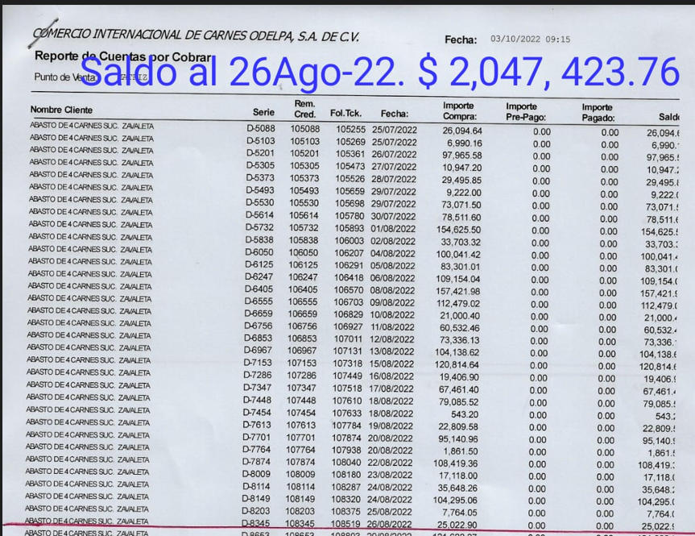
DEPOSITOS ZAVALETA A ODELPA
VENTA | FECHA DEPOSITO | IMPORTE | Odelpa
24-Aug-22 | 30-Aug-22 | $24,359.00 | $24,359.00 | 20-Sep-22 | 26-Sep-22 | $41,910.00 | $876,750.50
25-Aug-22 | 30-Aug-22 | $54,088.00 | $78,447.00 | 21-Sep-22 | 26-Sep-22 | $60,450.00 | $937,200.50
26-Aug-22 | 30-Aug-22 | $41,955.00 | $120,402.00 | 21-Sep-22 | 26-Sep-22 | $21,000.00 | $958,200.50
27-Aug-22 | 30-Aug-22 | $26,081.00 | $146,483.00 | 22-Sep-22 | 26-Sep-22 | $10,450.00 | $968,650.50
28-Aug-22 | 30-Aug-22 | $55,305.50 | $201,788.50 | 22-Sep-22 | 26-Sep-22 | $33,783.00 | $1,002,433.50
29-Aug-22 | 30-Aug-22 | $70,671.00 | $272,459.50 | 23-Sep-22 | 26-Sep-22 | $79,814.00 | $1,082,247.50
9-Sep-22 | 12-Sep-22 | $9,891.50 | $282,351.00 | 24-Sep-22 | 26-Sep-22 | $16,552.50 | $1,098,800.00
10-Sep-22 | 12-Sep-22 | $19,854.50 | $302,205.50 | 25-Sep-22 | 26-Sep-22 | $36,765.00 | $1,135,565.00
11-Sep-22 | 12-Sep-22 | $20,000.00 | $322,205.50 | 25-Sep-22 | 30-Sep-22 | $10,000.00 | $1,145,565.00
11-Sep-22 | 12-Sep-22 | $23,616.50 | $345,822.00 | 26-Sep-22 | 30-Sep-22 | $65,768.00 | $1,211,333.00
12-Sep-22 | 15-Sep-22 | $44,408.50 | $390,230.50 | 27-Sep-22 | 30-Sep-22 | $56,143.00 | $1,267,476.00
12-Sep-22 | 12-Sep-22 | $6,406.00 | $396,636.50 | 28-Sep-22 | 30-Sep-22 | $75,888.00 | $1,343,364.00
13-Sep-22 | 15-Sep-22 | $49,877.00 | $446,513.50 | 29-Sep-22 | 30-Sep-22 | $75,617.00 | $1,418,981.00
13-Sep-22 | 15-Sep-22 | $20,000.00 | $466,513.50 |  |  |  | $1,418,981.00
13-Sep-22 | 15-Sep-22 | $17,086.00 | $483,599.50 |  |  |  | $1,418,981.00
14-Sep-22 | 15-Sep-22 | $71,145.00 | $554,744.50 | 26-Aug-22 | DEUDA | -$2,047,423.76 | -$628,442.76
14-Sep-22 | 15-Sep-22 | $26,000.00 | $580,744.50 |  |  |  | -$628,442.76
15-Sep-22 | 17-Sep-22 | $61,550.00 | $642,294.50
15-Sep-22 | 17-Sep-22 | $24,500.00 | $666,794.50
15-Sep-22 | 17-Sep-22 | $23,109.00 | $689,903.50
16-Sep-22 | 26-Sep-22 | $14,000.00 | $703,903.50
17-Sep-22 | 26-Sep-22 | $16,617.00 | $720,520.50
17-Sep-22 | 26-Sep-22 | $1,040.00 | $721,560.50
18-Sep-22 | 26-Sep-22 | $60,116.00 | $781,676.50
19-Sep-22 | 26-Sep-22 | $53,164.00 | $834,840.50

